Заказ
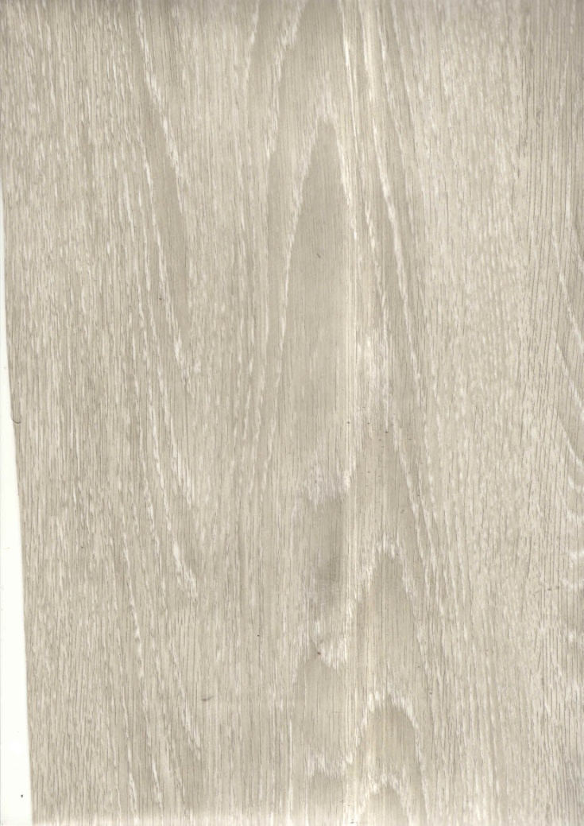
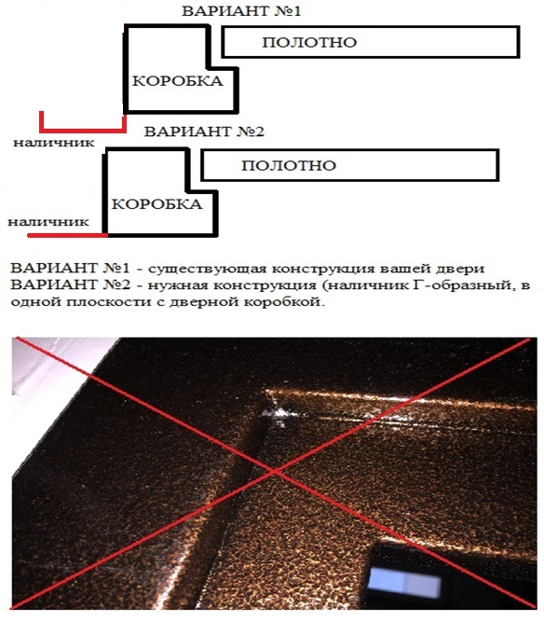
1 | 2 | 3 | 4 | 5 | 6 | 7 | 8 | 9 | 10 | 11 | 12 | 13 | 14 | 15 | 16 | 17 | 18 | 19 | 20 | 21
№ | Наименование | Кол-во, ед. | Высота двери по коробке, мм | Ширина двери по коробке, мм | Открывание | Размер рабочей створки, мм | Окрас RAL | Наличник | Доводчик | Навес на рабочей створке, кол-во шт. | Навес на второй створке, кол-во шт. | Стекло на рабочей створке, кол-во | Стекло на второй створке, кол-во | Решетка на рабочей створке, кол-во | Решетка на второй створке, кол-во | Наличие фрамуги | Высота фрамуги, мм | Примечание (размер стёкол и решёток, если есть) (доп. информация по заказу) | № Шильды | Маркировка изделия
1 | Дверь ДМ (МДФ1) | 3 | 2,070 | 960 | левая |  | 8017 | да | нет | 2 |  |  |  |  |  |  |  | Металл 1,2мм., ВНУТРЕННЕГО ОТКРЫВАНИЯ, минплита, МДФ 6мм цвет мокко, с порогом, замок гардиан 32.11 ,ручка разделка, ночник, глазок, овальные накладки хром (без видимых саморезов и клепок). Цил кл-верт. Наличник заподлицо с коробкой (схема на фото)
2 | Дверь ДМ (МДФ1) | 1 | 2,070 | 960 | правая |  | 8017 | да | нет | 2 |  |  |  |  |  |  |  | Металл 1,2мм., ВНУТРЕННЕГО ОТКРЫВАНИЯ, минплита, МДФ 6мм цвет мокко, с порогом, замок гардиан 32.11 ,ручка разделка, ночник, глазок, овальные накладки хром (без видимых саморезов и клепок). Цил кл-верт. Наличник заподлицо с коробкой (схема на фото)

